Gráfico 1
Gráfico 1. Resultados Presupuestarios del Gobierno Central (Julio 2021)
Valores en RD$ millones

 | Ingresos | 78,348.3
 | Gastos | 65,147.8
 | Intereses | 11,476.7
 | Resultado Primario | 24,677.2
 | Resultado Económico | 17,261.0
 | Resultado de Capital | (4,060.5)
 | Resultado Financiero | 13,200.5
 | Como % del PIB | 0.3%

 | Ingresos | 78,348.3
Cifras preliminares | Gastos | 65,147.8
Fuente: SIGEF | Resultado Primario | 24,677.2
 | Resultado Económico | 17,261.0
 | Resultado Financiero | 13,200.5

Gráfico 2
Gastos del Gobierno Central por Clasificación Funcional (Julio 2021)
Valores en millones RD$
DETALLE | 2020 | 2021 |  | VARIACIÓN 2021/2020
 | EJECUCIÓN JULIO | JULIO
 |  | EJECUCIÓN | DISTRIBUCION | ABS. | REL. | SERVICIOS GENERALES | 17.5%
1 - SERVICIOS GENERALES | 15,475.8 | 11,385.1 | 17.5% | (4,090.7) | -26.4% | SERVICIOS ECONÓMICOS | 11.6%
1.1 - Administración general | 9,185.6 | 5,225.6 | 8.0% | (3,960.0) | -43.1% | PROTECCIÓN DEL MEDIO AMBIENTE | 0.7%
1.2 - Relaciones internacionales | 803.0 | 639.3 | 1.0% | (163.7) | -20.4% | SERVICIOS SOCIALES | 52.7%
1.3 - Defensa nacional | 2,241.9 | 2,321.3 | 3.6% | 79.4 | 3.5% | INTERESES DE LA DEUDA PÚBLICA | 17.6%
1.4 - Justicia, orden público y seguridad | 3,245.3 | 3,199.0 | 4.9% | (46.3) | -1.4%
Gráfico 2. Composición Funcional del Gasto (Julio 2021)
2 - SERVICIOS ECONÓMICOS | 10,952.8 | 7,544.4 | 11.6% | (3,408.4) | -31.1%
2.1 - Asuntos económicos, comerciales y laborales | 367.6 | 463.0 | 0.7% | 95.5 | 26.0%
2.2 - Agropecuaria, caza, pesca y silvicultura | 1,338.8 | 899.3 | 1.4% | (439.5) | -32.8%
2.3 - Riego | 1,697.5 | 330.3 | 0.5% | (1,367.2) | -80.5%
2.4 - Energía y combustible | 2,378.9 | 2,434.8 | 3.7% | 55.8 | 2.3%
2.5 - Minería, manufactura y construcción | 12.1 | 16.6 | 0.0% | 4.5 | 37.0%
2.6 - Transporte | 3,658.9 | 3,046.0 | 4.7% | (612.9) | -16.8%
2.7 - Comunicaciones | 62.5 | 210.5 | 0.3% | 148.0 | 236.8%
2.8 - Banca y seguros | 24.4 | 15.0 | 0.0% | (9.4) | -38.6%
2.9 - Otros servicios económicos | 1,412.0 | 128.9 | 0.2% | (1,283.2) | -90.9%
3 - PROTECCIÓN DEL MEDIO AMBIENTE | 304.6 | 429.8 | 0.7% | 125.2 | 41.1%
3.1 - Protección del aire, agua y suelo | 102.4 | 174.2 | 0.3% | 71.8 | 70.2%
3.2 - Protección de la biodiversidad y ordenación de desechos | 202.2 | 255.5 | 0.4% | 53.4 | 26.4%
4 - SERVICIOS SOCIALES | 65,333.9 | 34,311.7 | 52.7% | (31,022.1) | -47.5%
4.1 - Vivienda y servicios comunitarios | 1,469.2 | 841.4 | 1.3% | (627.8) | -42.7%
4.2 - Salud | 10,705.6 | 12,433.9 | 19.1% | 1,728.3 | 16.1%
4.3 - Actividades deportivas, recreativas, culturales y religiosas | 455.8 | 547.2 | 0.8% | 91.4 | 20.1%
4.4 - Educación | 17,250.3 | 14,614.3 | 22.4% | (2,635.9) | -15.3%
4.5 - Protección social | 35,452.9 | 5,874.8 | 9.0% | (29,578.1) | -83.4%
5 - INTERESES DE LA DEUDA PÚBLICA | 9,907.2 | 11,476.7 | 17.6% | 1,569.5 | 15.8%
5.1 - Intereses y comisiones de deuda pública | 9,907.2 | 11,476.7 | 17.6% | 1,569.5 | 15.8%
TOTAL | 101,974.3 | 65,147.8 | 100.0% | (36,826.5) | -36.1%
Notas:
Cifras preliminares
Fecha de registro al 07 de agosto 2021 / Fecha de imputación al 31 de Julio 2021
Fuente: SIGEF

Figura 1
Ejecución de la Inversión Pública a Nivel Provincial (Julio 2021) Valores en millones RD$

 |  | Figura 1. Mapa de la Inversión Pública a Nivel Provincial en República Dominicana (Julio 2021) Valores en millones RD$
Provincia | Ejecutado
DISTRITO NACIONAL | 156.8
AZUA | 39.0
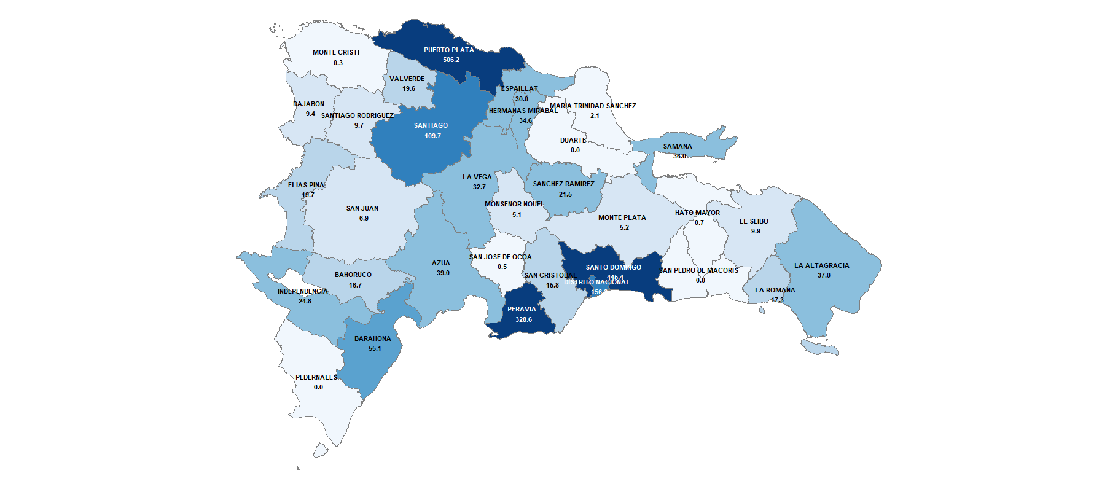
BAHORUCO | 16.7
BARAHONA | 55.1
DAJABON | 9.4
DUARTE | 0.0
ELIAS PINA | 19.7
EL SEIBO | 9.9
ESPAILLAT | 30.0
INDEPENDENCIA | 24.8
LA ALTAGRACIA | 37.0
LA ROMANA | 17.3
LA VEGA | 32.7
MARIA TRINIDAD SANCHEZ | 2.1
MONTE CRISTI | 0.3
PEDERNALES | 0.0
PERAVIA | 328.6
PUERTO PLATA | 506.2
HERMANAS MIRABAL | 34.6
SAMANA | 36.0
SAN CRISTOBAL | 15.8
SAN JUAN | 6.9
SAN PEDRO DE MACORIS | 0.0
SANCHEZ RAMIREZ | 21.5
SANTIAGO | 109.7
SANTIAGO RODRIGUEZ | 9.7
VALVERDE | 19.6
MONSENOR NOUEL | 5.1
MONTE PLATA | 5.2
HATO MAYOR | 0.7
SAN JOSE DE OCOA | 0.5
SANTO DOMINGO | 445.4
MULTIPROVINCIAL | 382.7
Total General | 2,378.8

Notas:
Cifras preliminares
Fecha de registro al 07 de agosto 2021 / Fecha de imputación al 31 de Julio 2021
Fuente: SIGEF

